Dashboard
 | Imunização de Hepatite A e B no Brasil

 |  | Total de Pessoas Vacinadas em 2019 | Total de Pessoas Vacinadas em 2023 | Faixa_Etária | Região Norte | Região Nordeste | Região Sudeste | Região Sul | Região Centro-Oeste | Total
 |  | 10,837,387.00 | 2,215,292.00 | Ate 30 dias | 814,265 | 2,033,657 | 2,395,568 | 936,803 | 609,265 | 6,789,558
 |  |  |  | 6 meses | 9 | 35 | 27 | 5 | 2 | 78
Total x Região
Total x Ano
 |  |  |  | 1 ano | 647,734 | 1,819,974 | 2,693,320 | 1,046,285 | 606,893 | 6,814,206
Total x Idade
 |  |  |  | 2 anos | 78,471 | 128,114 | 154,957 | 59,726 | 49,204 | 470,472
 |  |  |  | 3 anos | 28,299 | 39,970 | 46,985 | 17,417 | 14,210 | 146,881
 |  |  |  | 4 anos | 19,106 | 34,086 | 36,092 | 14,181 | 9,937 | 113,402
 |  |  |  | 5 a 6 anos | 319 | 856 | 956 | 89 | 92 | 2,312

 |  |  |  | Ano | Norte | Nordeste | Sudeste | Sul | Centro-Oeste | TOTAL
 |  |  |  | 2019 | 1,023,048 | 2,981,141 | 4,443,106 | 1,485,359 | 904,733 | 10,837,387
 |  |  |  | 2020 | 813,986 | 2,306,127 | 3,177,637 | 1,214,115 | 697,353 | 8,209,218
 |  |  |  | 2021 | 721,096 | 1,835,874 | 2,559,169 | 975,560 | 605,592 | 6,697,291
 |  |  |  | 2022 | 817,411 | 2,020,678 | 2,769,393 | 1,114,628 | 654,864 | 7,376,974
 |  |  |  | 2023 | 277,191 | 592,986 | 822,694 | 319,678 | 202,743 | 2,215,292

 |  |  |  |  | 2019 | 2020 | 2021 | 2022 | 2023
 |  |  |  | Soma de TOTAL | 10837387 | 8209218 | 6697291 | 7376974 | 2215292

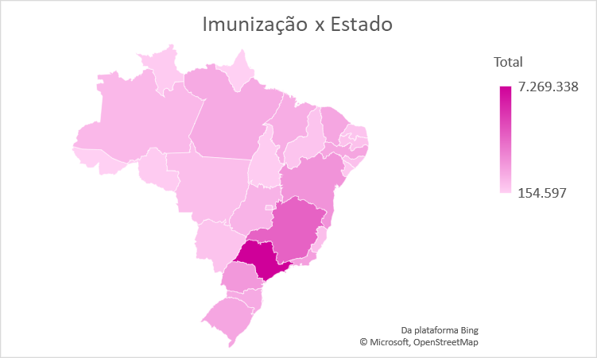
2019 x 2023
Região x Idade
 |  |  |  |  | Região Centro-Oeste | Região Nordeste | Região Norte | Região Sudeste | Região Sul | Total Geral
 |  |  |  | Soma de TOTAL | 1289603 | 4056692 | 1588203 | 5327905 | 2074506 | 14336909

 |  |  |  | Região | 2019 | 2020 | 2021 | 2022 | 2023 | Total
 |  |  |  | Região Norte | 1,023,048 | 813,986 | 721,096 | 817,411 | 277,191 | 3,652,732
 |  |  |  | Região Nordeste | 2,981,141 | 2,306,127 | 1,835,874 | 2,020,678 | 592,986 | 9,736,806
 |  |  |  | Região Sudeste | 4,443,106 | 3,177,637 | 2,559,169 | 2,769,393 | 822,694 | 13,771,999
 |  |  |  | Região Sul | 1,485,359 | 1,214,115 | 975,560 | 1,114,628 | 319,678 | 5,109,340
 |  |  |  | Região Centro-Oeste | 904,733 | 697,353 | 605,592 | 654,864 | 202,743 | 3,065,285

 |  |  |  | Regiões | Ate 30 dias | 6 meses | 1 ano | 2 anos | 3 anos | 4 anos | 5 a 6 anos | Total
 |  |  |  | Região Norte | 814,265 | 9 | 647,734 | 78,471 | 28,299 | 19106 | 319 | 1,588,203
 |  |  |  | Região Nordeste | 2,033,657 | 35 | 1,819,974 | 128,114 | 39,970 | 34086 | 856 | 4,056,692
 |  |  |  | Região Sudeste | 2,395,568 | 27 | 2,693,320 | 154,957 | 46,985 | 36092 | 956 | 5,327,905
 |  |  |  | Região Sul | 936,803 | 5 | 1,046,285 | 59,726 | 17,417 | 14181 | 89 | 2,074,506
 |  |  |  | Região Centro-Oeste | 609,265 | 2 | 606,893 | 49,204 | 14,210 | 9937 | 92 | 1,289,603

 |  |  |  | Rótulos de Linha | Soma de Total |  | Rótulos de Linha | Soma de Total
 |  |  |  | Região Centro-Oeste | 1289603 |  | Região Centro-Oeste | 1289603
 |  |  |  | Região Nordeste | 4056692 |  | Região Nordeste | 4056692
 |  |  |  | Região Norte | 1588203 |  | Região Norte | 1588203
Integrantes |  |  |  | Região Sudeste | 5327905 |  | Região Sudeste | 5327905
Ana Beatriz |  |  |  | Região Sul | 2074506 |  | Região Sul | 2074506
Ana Clara |  |  |  | Total Geral | 14336909 |  | Total Geral | 14336909
Ana Paula
Giovanna |  |  |  |  | Rondonia | Acre | Amazonas | Roraima | Pará | Amapá | Tocantins | Maranhão | Piauí | Ceará | Rio Grande do Norte | Paraíba | Pernambuco | Alagoas | Sergipe | Bahía | Minas Gerais | Espírito Santo | Rio de Janeiro | São Paulo | Paraná | Santa Catarina | Rio Grande do Sul | Mato Grosso do Sul | Mato Grosso | Goiás | Distrito Federal | Total
Renan |  |  |  | Total | 321,363 | 154,597 | 963,654 | 312,748 | 1,443,713 | 155,272 | 301,385 | 1,336,436 | 551,005 | 1,593,087 | 565,448 | 668,570 | 1,640,460 | 693,126 | 447,302 | 2,241,372 | 3,902,864 | 769,046 | 1,830,751 | 7,269,338 | 2,063,219 | 1,458,213 | 1,587,908 | 590,720 | 780,969 | 1,134,740 | 558,856 | 35,336,162
 |  |  |  | Hepatite A (HA) | 98,029 | 53,604 | 288,169 | 51,359 | 422,736 | 43,813 | 94,433 | 339,680 | 167,900 | 476,870 | 158,735 | 200,374 | 459,791 | 182,357 | 112,726 | 630,408 | 994,134 | 205,944 | 626,373 | 2,178,043 | 605,984 | 402,454 | 518,972 | 167,243 | 216,814 | 359,402 | 165,492 | 10,221,839
 |  |  |  | Hepatite B (HB) | 223,334 | 100,993 | 675,485 | 261,389 | 1,020,977 | 111,459 | 206,952 | 996,756 | 383,105 | 1,116,217 | 406,713 | 468,196 | 1,180,669 | 510,769 | 334,576 | 1,610,964 | 2,908,730 | 563,102 | 1,204,378 | 5,091,295 | 1,457,235 | 1,055,759 | 1,068,936 | 423,477 | 564,155 | 775,338 | 393,364 | 25,114,323
 |  |  |  | Rótulos de Linha | Soma de TOTAL |  | Rótulos de Linha | Soma de TOTAL
 |  |  |  | 2019 | 10,837,387 |  | 2023 | 2,215,292

